상품제안서
헬프맨 고속충전 보조배터리 5,000mAh 바인더노트(A5)볼펜세트 | 상품코드: F29814

 |  |  |  |  |  |  | 02-412-0044 | www.easy1.co.kr
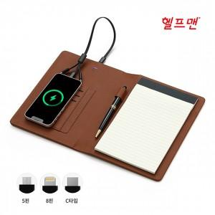

【상세/제작정보】

【인쇄/포장옵션】 | 레이저, 불박 / 포장지포장

【공급단가】 | 수량 | 30~ | 50~ | 100~ | 300~ | 500~
*VAT별도 | 단가 | 28,800원 | 28,320원 | 27,600원 | 27,120원 | 26,400원

【상품 URL】 | https://dev.easy1.co.kr:443/src/goods_detail.php?gdno=29814

